voľby
Voľby predsedu študentskej rady
v školskom roku 2019/2020
 |  |  |  |  |  | = časť celku/celok ... %
Priezvisko a meno | trieda | počet hlasov | percentá
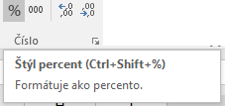
Kompík Jozef | 2. A | 45 |  | 2. A | 45
Atramentová Katarína |  |  |  | 3. A | 55
Myšičková Jana |  |  |  | 1. A | 65
Disková Barbora |  |  |  | 2. A | 75
Knižka Miroslav |  |  |  | 3. A | 85

 |  |  |  |  |  | =D6/$D$11
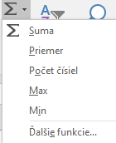
 |  | vložte funkciu SUM( )
 |  | vložte vzorce
 |  | kopírujte

